상품제안서
밸류엠 라이트 핏 보조배터리 10000mAh | 상품코드: S29500

 |  |  |  |  |  |  | 02-713-8555 | www.synergygift.co.kr
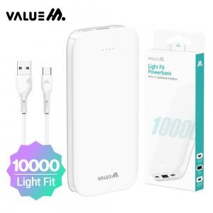

【상세/제작정보】 | <p>*CP 0.2M 원형 케이블 포함&nbsp;</p>

【인쇄/포장옵션】 | 레이저, 풀칼라 / 포장지포장

【공급단가】 | 수량 | 30~ | 100~ | 300~ | 1,000~ | 3,000~
*VAT별도 | 단가 | 8,320원 | 8,120원 | 7,870원 | 7,480원 | 7,230원

【상품 URL】 | https://www.synergygift.co.kr:443/src/goods_detail.php?gdno=29500

